14
Beschouw het veld F8, en de elliptische kromme y²+xy=x³+x²+⑥ over dit veld. De coëfficient ⑥ stel het veldelement voor met index 6, indien μ=x³+x+1 als irreducibele
veelterm en ω=x als primitief element van het veld zijn gekozen. Je kan bijgevolg een in §1.2.7 vermelde additieve groepstabel gebruiken. Geef een raming van het aantal punten op de kromme.
Bereken achtereenvolgens:
1. De coördinaten van de punten van de elliptische kromme, en duid hierbij aan welke punten inversen zijn van elkaar.
2. De verdubbeling van alle punten.
3. De volledige groepstabel.

 | n is geen 1 dus we moeten veldbewerkingen gebruiken en een groepstabel F8
1) | Eerst berekenen we volgende tabel om de punten en hun inversen te achterhalen
 | De vergelijking voldoet aan die voor niet-supersinguliere krommen
 | Let op de coëfficient van x², deze is 1, in onze tabel komt 1 overeen met index 0, dus is deze 0

 | x | 0 | 1 | 2 | 3 | 4 | 5 | 6 | inf
 | x³ | 0 | 3 | 6 | 2 | 5 | 1 | 4 | inf |  | via indices: x³ op index 4: 4³ = 4*3 mod (8-1) = 12mod7 = 5
 | 0*x² | 0 | 2 | 4 | 6 | 1 | 3 | 5 | inf
 | x³+0*x²+6 | 6 | 1 | 4 | 2 | inf | 2 | 2 | 6 |  | opgelet! X³+ 0*x² + 6 op index 2: 3*2 + 2*2 + 6 => 6 + 4 + 6
 | y |  |  |  |  | 4 |  | 0 | 3 |  | 6+4 (tabel) = 3 en 3+6 = 4
 | y' |  |  |  |  | inf |  | 2

 | Het uitwerken van de tabel gebeurt aan de hand van de groepstabel, de rij geeft de functie aan,
 | de kolom geeft de index aan die x moet vervangen. Naargelang wat het eenvoudigst is rekenen we
 | met de waarde die bij de index hoort of met de index zelf

 | Ten slotte zoeken we voor de laatste twee rijen iets waar het linkerlid van de vgl gelijk is aan het rechterlid: y*(x+y)
 | Bijvoorbeeld: voor x=2 |  |  |  | [+] stelt additieve bewerking voor, + een optellen van de indices
 |  | y(2[+]y) = 2
 |  | y + (2 [+] y) = 2 |  |  |  | Test dit uit voor alle indexen van 0..inf
 |  |  | y: | 0 | 1 | 2 | 3 | 4 | 5 | 6 | inf
 |  | (2[+]y): |  | 6 | 4 | inf | 5 | 1 | 3 | 0 | 2
 |  |  |  | 6 | 5 | inf | 1 | 5 | 1 | 6 | inf | => nergens = 2 dus geen punt

 | Bijvoorbeeld voor x=6
 |  | y(6[+]y) = 2
 |  | y + (6 [+] y) = 2
 |  |  | y: | 0 | 1 | 2 | 3 | 4 | 5 | 6 | inf
 |  | (6[+]y): |  | 2 | 5 | 0 | 4 | 3 | 1 | inf | 6
 |  |  |  | 2 | 6 | 2 | 0 | 0 | 6 | inf | inf | => punten op 0 en op 2
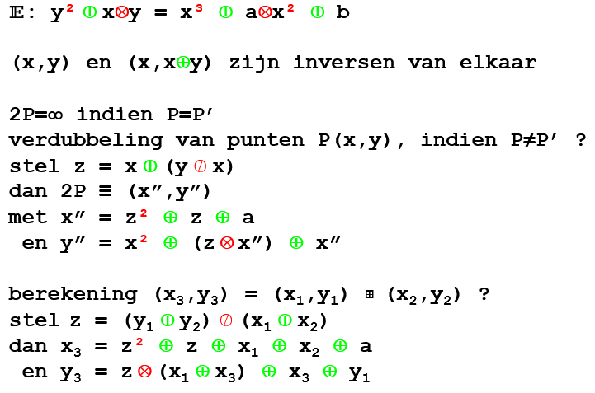
 |  |  |  | !! Wederzijdse inversen (y') zijn ook te berekenen met: y'=x[+]y voor niet supersinguliere krommen
 | => zo krijgen we de punten A(6,0), A'(6,2), B(4,4), B'(4,inf) en O=O'(inf, 3), inf

2) | Nu kunnen we mbv een interactie (+) van E/F een abelse groep maken:
 | Berkening van de verdubbeling: (formules worden gegeven)
 | P | x | y | y/x | z | z² | x'' | x² | z*x'' | y'' | 2P
 | A | 6 | 0 | 1 | 5 | 3 | 6 | 5 | 4 | 2 | A'
 | A' | 6 | 2 | 3 | 4 | 1 | 6 | 5 | 3 | 0 | A
 | B | 4 | 4 | 0 | 5 | 3 | 6 | 1 | 4 | 0 | A
 | B' | 4 | inf | inf | 4 | 1 | 6 | 1 | 3 | 2 | A'

3) | De groepstabel kunnen we partieel invullen
 |  |  | inf | A | A' | O | B | B'
 |  | inf | inf
 | (6,0) | A |  | A' | inf
 | (6,2) | A' |  | inf | A
 | (inf, 3) | O |  |  |  | inf
 | (4,4) | B |  |  |  |  | A | inf
 | (4,inf) | B' |  |  |  |  | inf | A'

 | Nu moet de tabel verder worden aangevuld. De formules voor interactie tussen 2 verschillende
 | punten verschilt van die voor de verdubbeling (zie berekening (x3, y3))
 | 3B wil zeggen: B 3 keer met zichzelf laten intrageren
 | Dus hier laten we 2B intrageren met B
 |  | 2B is reeds berekend in de vorige tabel dus het koppel (x1, y1) = A = (6, 0)
 |  | En (x2, y2) is dan uiteraard = B = (4, 4)

 | Daarna de elementen bereken die je niet via nP bereikt: A+O (kan dit afgeleid worden uit 3B, 4B, 5B?? Geen idee, zo lukt het ook)

 | Berekening van nB |  |  |  | coef a = 0
4) | nP | x1 | y1 | x2 | y2 | x1+x2 | y1+y2 | z | z² | x3 | x1+x3 | z*(x1+x3) | y3 | nP
 | 3B | 6 | 0 | 4 | 4 | 3 | 5 | 2 | 4 | inf | 6 | 1 | 3 | O
 | 4B | inf | 3 | 4 | 4 | 4 | 6 | 2 | 4 | 6 | 6 | 1 | 2 | A'
 | 5B | 6 | 2 | 4 | 4 | 3 | 1 | 5 | 3 | 4 | 3 | 1 | inf | B'
 | A+O | 6 | 0 | inf | 3 | 6 | 1 | 2 | 4 | 4 | 3 | 5 | inf | B'

 | 3B' is de inverse van 3B. Dus als 4B=A' is 4B'=A
 | inf is het neutraal element, dus die interactie kopieert gewoon de rij/kolom
 | => orde berekenen doen we dus met dit neutrale element
5) |  |  | inf | A | A' | O | B | B' | orde
 |  | inf | inf | A | A' | O | B | B' | 1 |  |  |  | => We zien al dat B en B' de generatoren zijn van de groep, nu nog kijken of hij cyclisch is
 | (6,0) | A | A | A' | inf | B' | O | B | 3 |  |  |  |  | Het aantal punten #E op de kromme: 6
 | (6,2) | A' | A' | inf | A | B | B' | O | 3 |  |  |  |  | Dus mu(6) bevat een even aantal priemfactoren, we kunnen dus niets met zekerheid zeggen
 | (inf, 3) | O | O | B' | B | inf | A' | A | 2
 | (4,4) | B | B | O | B' | A' | A | inf | 6
 | (4,inf) | B' | B' | B | O | A | inf | A' | 6

15
Stel de groepstabel op van de elliptische kromme y² = x³ + 2x + 1 over F5.
 | n=1 dus alle veldbewerkingen mogen vervangen worden door elementaire bewerkingen modulo 5!
 | Dus a=2 en b=1, we werken hier niet met veldelementen dus we kunnen gewoon
 | de x-waarden evalueren in de functie
 | x | 0 | 1 | 2 | 3 | 4
 | x³+2x+1 | 1 | 4 | 3 | 4 | 3
 | y | 1 | 2 |  | 2
 | y' | 4 | 3 |  | 3 |  | => inverse zie formules: (x,y) en (x,-y) zijn inversen

 | #E is dus: 7 (oneindig is ook altijd een punt) is een priemgetal
 | De groep is dus cyclisch en elk element is een primitief element. We hoeven er dus
 | maar 1 te berekenen
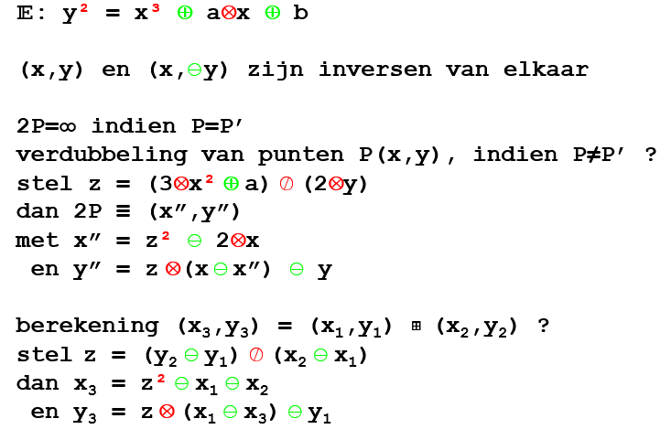
 | A(1,2) B(3,3) C(0,1) C'(0,4) B'(3,2) A'(1,3)
 |  |  |  |  |  |  |  |  |  |  |  | inverse van 2y:
 |  |  |  |  |  |  |  |  |  |  |  | 4 |  |  | 1
 |  | P | x | y | 1/2y | z | x'' | y'' | 2P |  |  | 0 | 0 | 5 | 0 | 0 | 0
 | (1,2) | A | 1 | 2 | 4 | 0 | 3 | 3 | B |  |  | 4 | 1 | 4 | 1 | 1 | 1
 |  |  |  |  |  |  |  |  |  |  |  |  |  | 1 |  |  | -1
 |  |  |  |  |  |  |  |  |  |  |  |  |  |  |  |  | 4 | mod5
 | P | x1 | y1 | x2 | y2 | x2-x1 | 1/(x2-x1) | z | x3 | y3 | nP
 | 3A | 3 | 3 | 1 | 2 | 3 | 2 | 3 | 0 | 1 | C |  | 3 |  |  | 1
 | 4A | 0 | 1 | 1 | 2 | 1 | 1 | 1 | 0 | 4 | C' |  | 0 | 0 | 5 | 0 | 0 | 0
 | 5A | 0 | 4 | 1 | 2 | 1 | 1 | 3 | 3 | 2 | B' |  | 3 | 1 | 3 | 1 | 1 | 1
 | 6A | 3 | 2 | 1 | 2 | 3 | 2 | 0 | 1 | 3 | A' |  | 2 | 1 | 2 | -1 | 1 | -1
 | 7A | 1 | 3 | 1 | 2 | 0 |  |  |  |  | inf |  | 1 |  |  | 2

 | Invullen, en de rest aanvullen zoals een additieve groepstabel |  |  |  |  |  |  |  |  |  |  |  | 1 |  |  | 1
 |  | + | inf | A | B | C | C' | B' | A' |  |  |  | 0 | 0 | 5 | 0 | 0 | 0
 |  | inf | inf | A | B | C | C' | B' | A' |  |  |  | 1 |  |  | 1
 | (1,2) | A | A | B | C | C' | B' | A' | inf
 | (3,3) | B | B | C | C' | B' | A' | inf | A
 | (0,1) | C | C | C' | B' | A' | inf | A | B
 | (0,4) | C' | C' | B' | A' | inf | A | B | C
 | (3,2) | B' | B' | A' | inf | A | B | C | C'
 | (1,3) | A' | A' | inf | A | B | C | C' | B'

